Đọc RSS VNExpress and TuoiTre
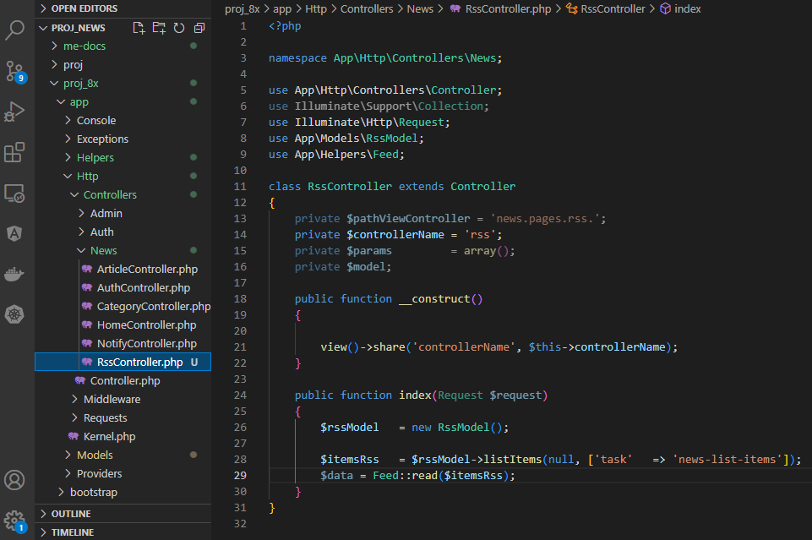
routes\web.php

resources\views\news\elements\header.blade.php

app\Models\RssModel.php

app\Helpers\Feed.php
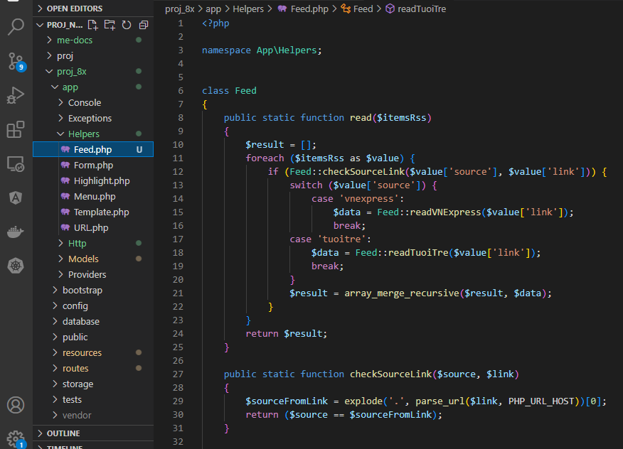

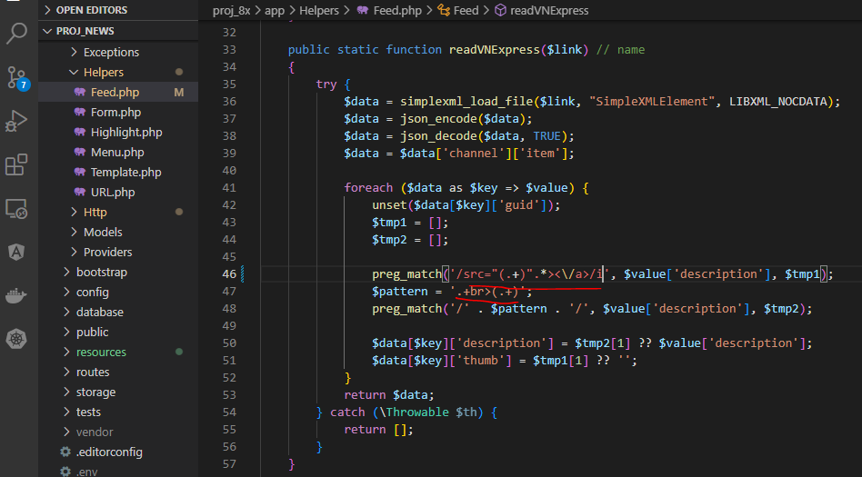

 |  | data đọc được là 1 đối tượng SimpleXMLElement
 |  | dùng json_encode và json_decode để chuyển về mảng

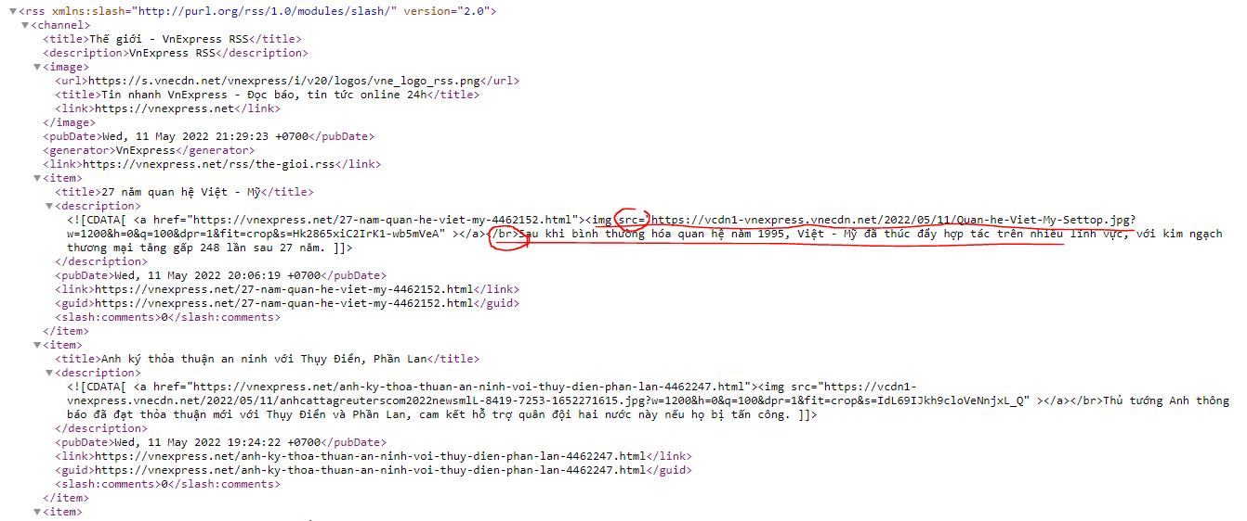

 | preg_match('/src="(.+)".*><\/a>/i', $value['description'], $tmp1);
 | preg_match('/' . $pattern . '/', $value['description'], $tmp2);

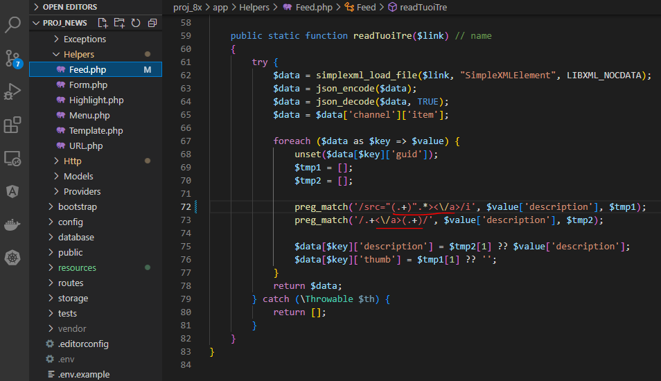

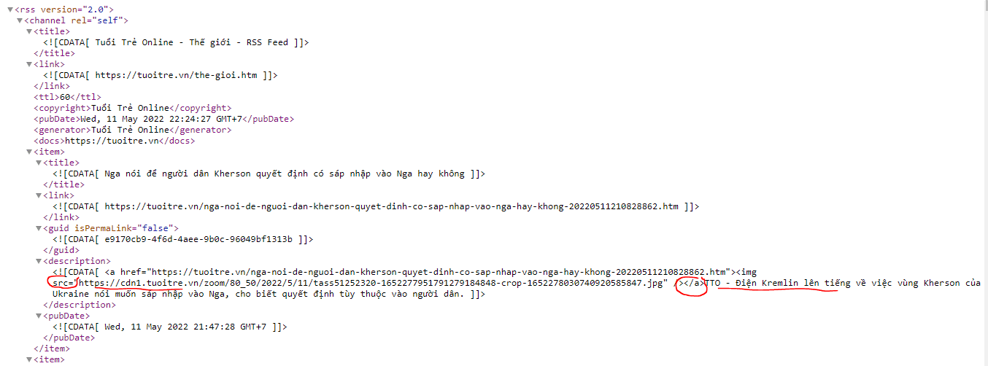

 |  | preg_match('/src="(.+)".*><\/a>/i', $value['description'], $tmp1);
 |  | preg_match('/.+<\/a>(.+)/', $value['description'], $tmp2);

app\Http\Controllers\News\RssController.php

Hiển thị danh sách tin
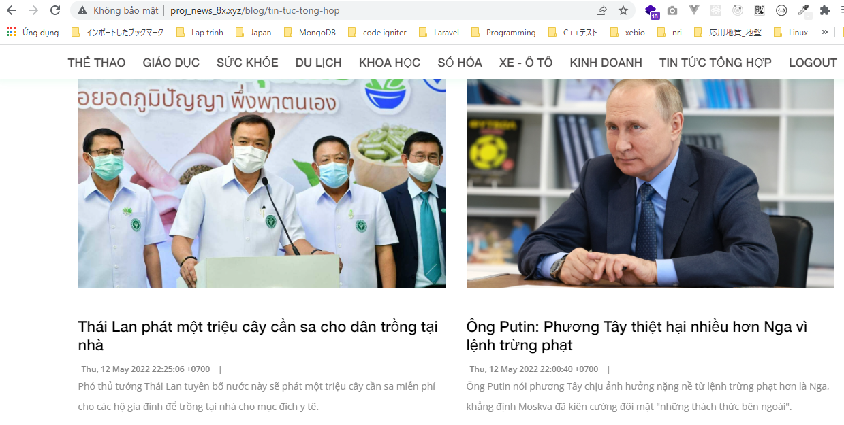
app\Http\Controllers\News\RssController.php

resources\views\news\pages\rss\index.blade.php
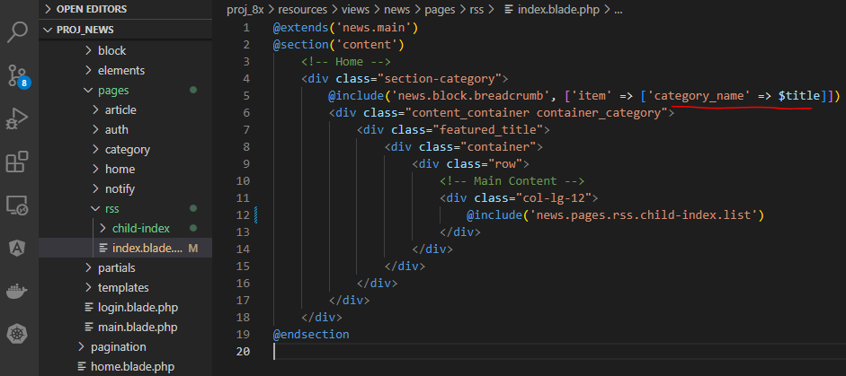

resources\views\news\pages\rss\child-index\list.blade.php
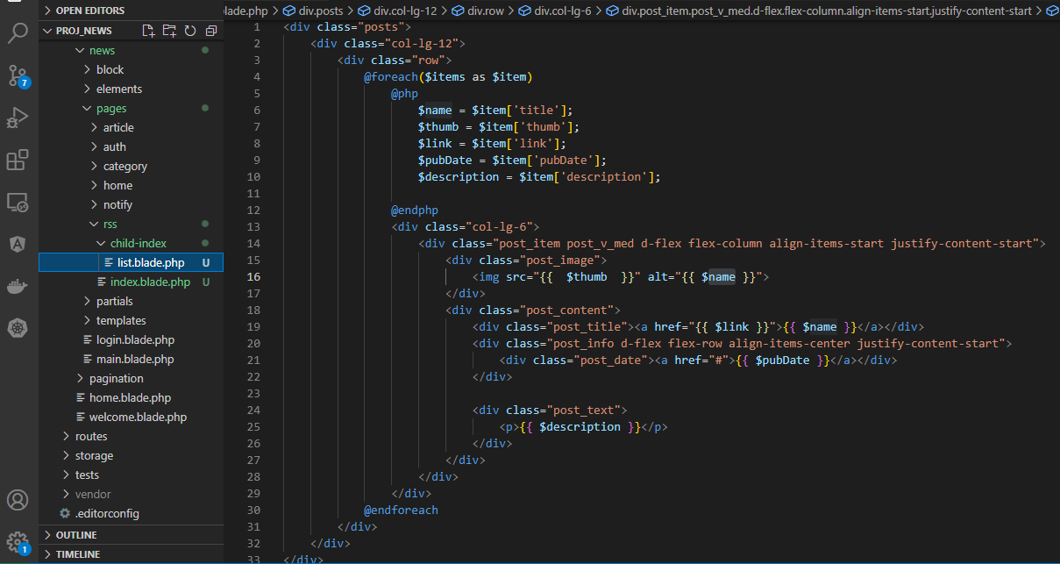

Check browser
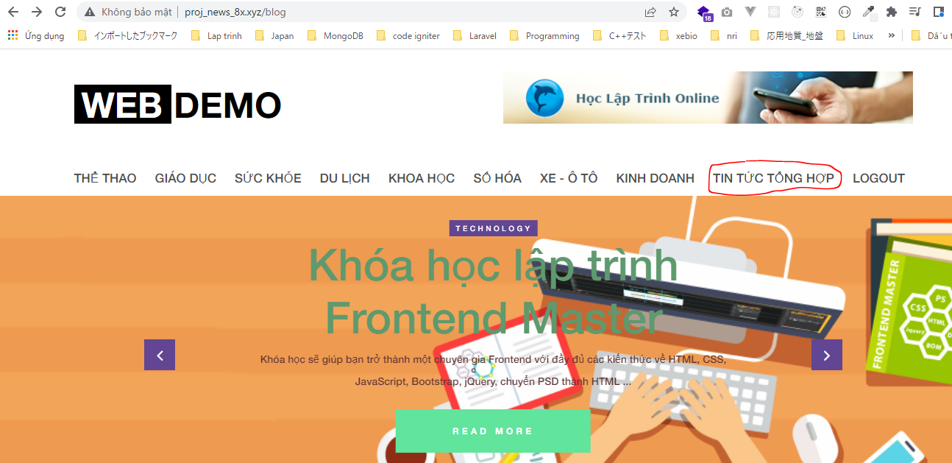

 | Result

